Sheet2
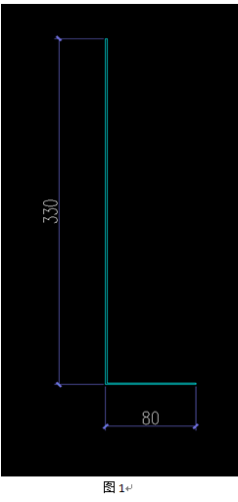
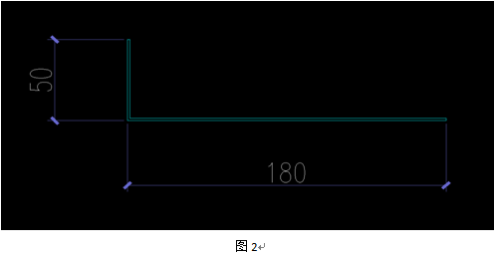
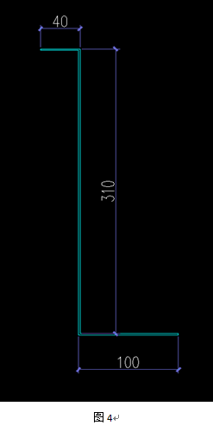
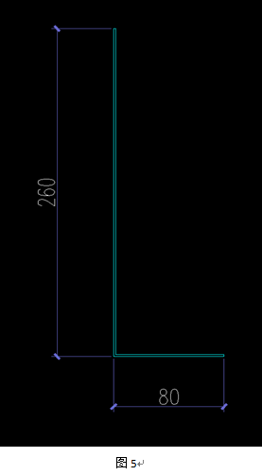
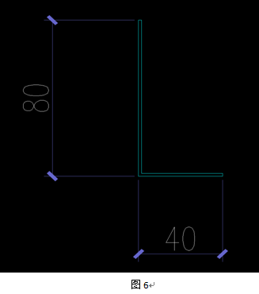
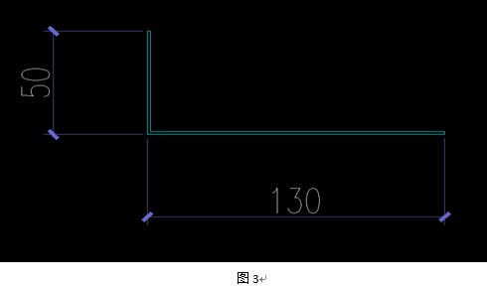
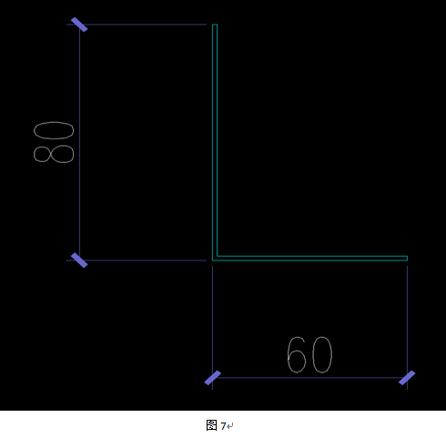
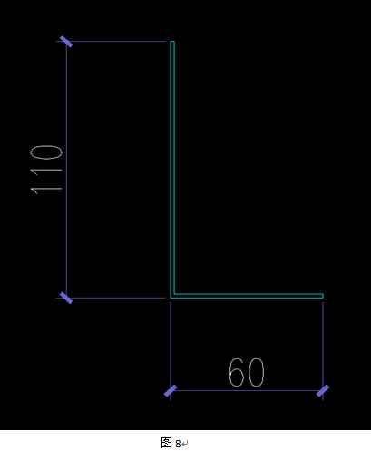
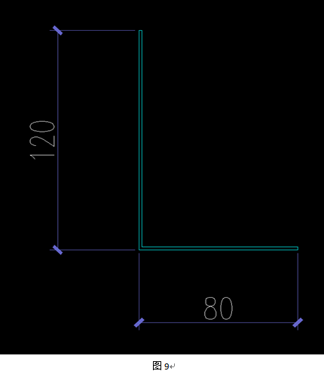
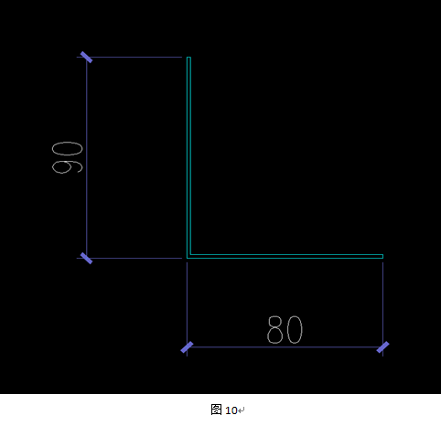
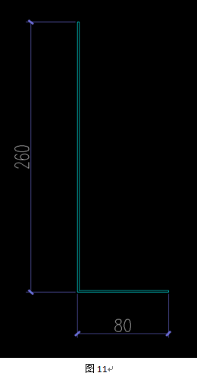
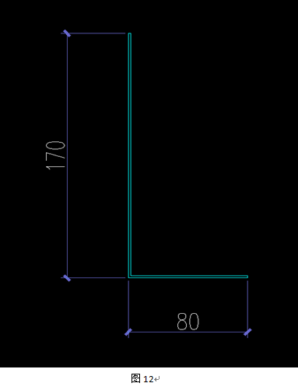
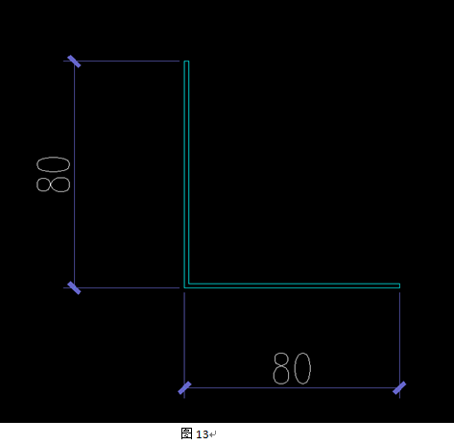
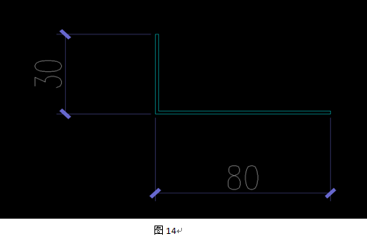
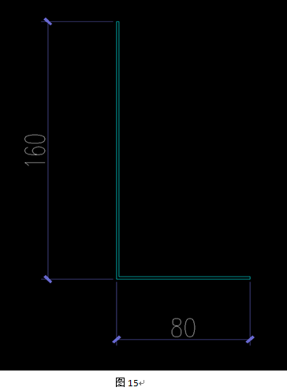
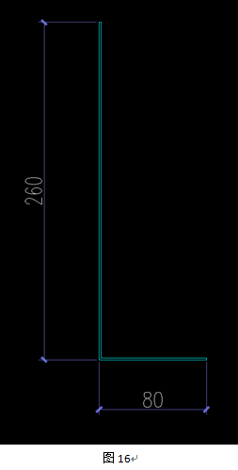
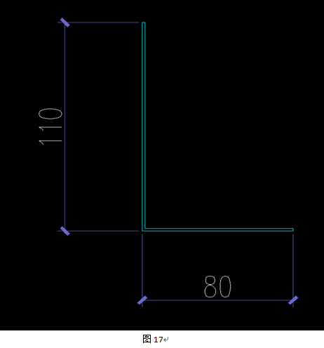
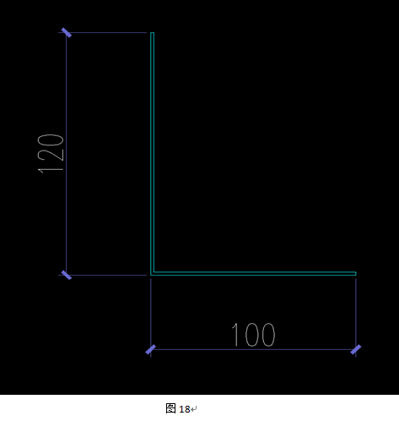
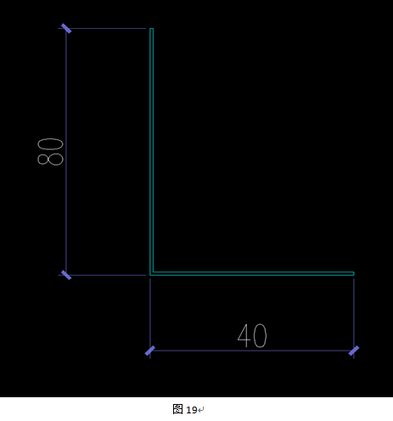
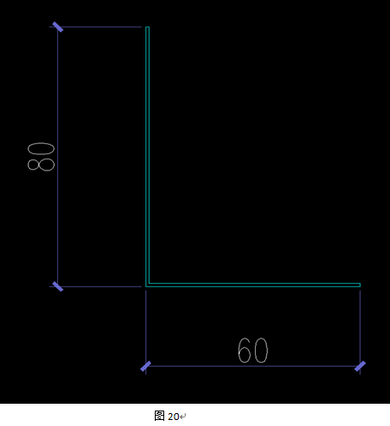
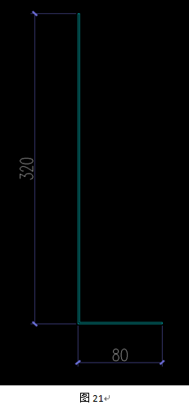
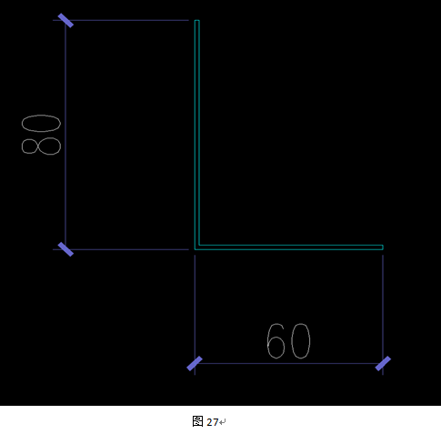

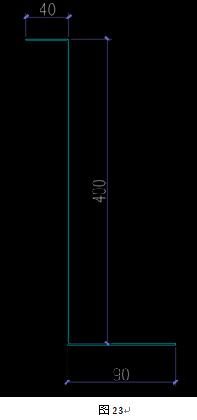
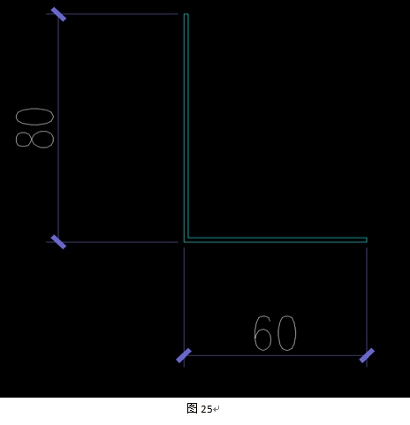
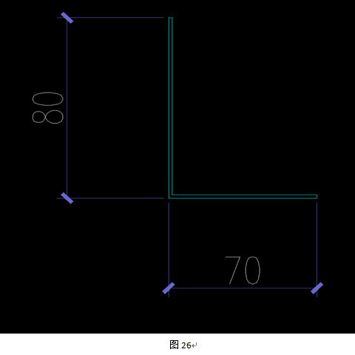
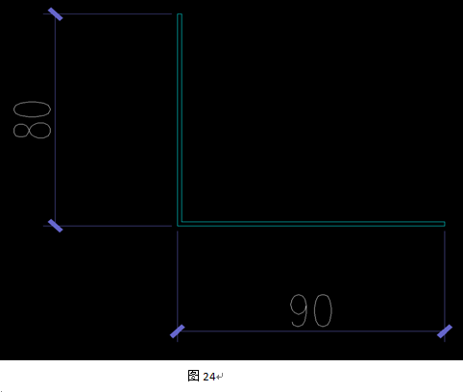
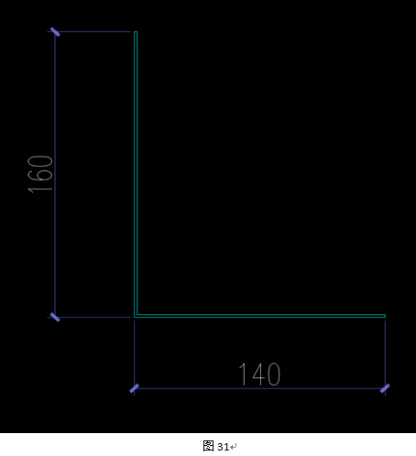
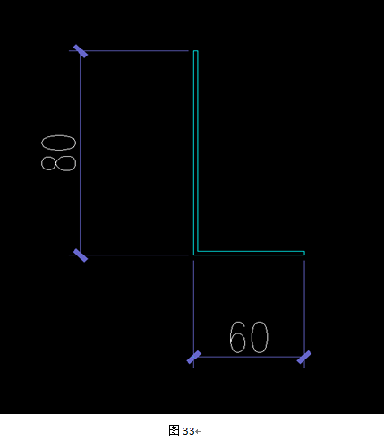
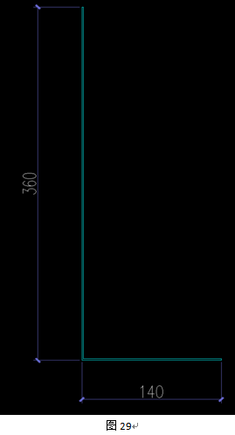
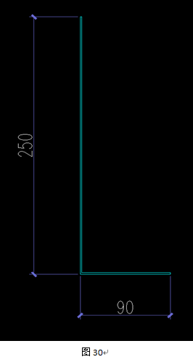
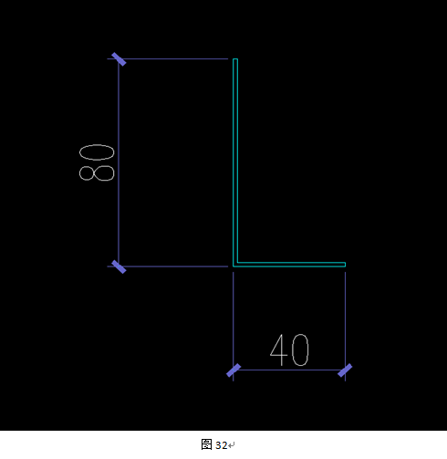
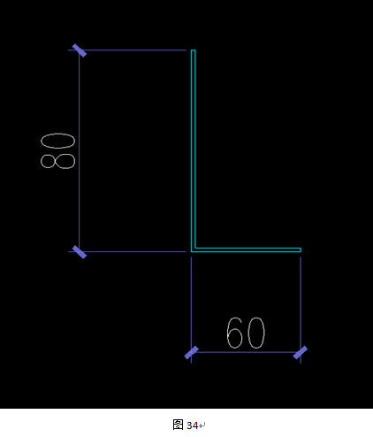
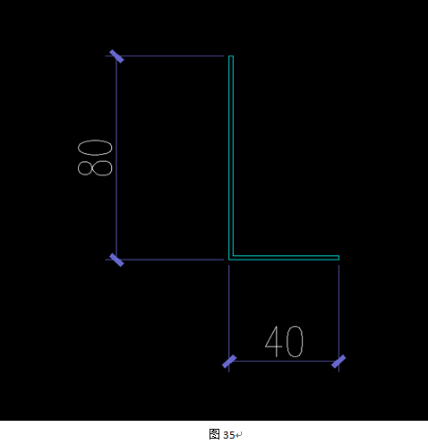
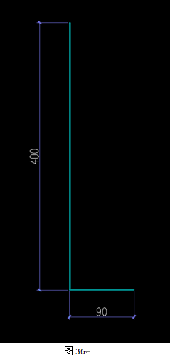
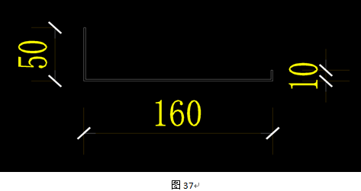
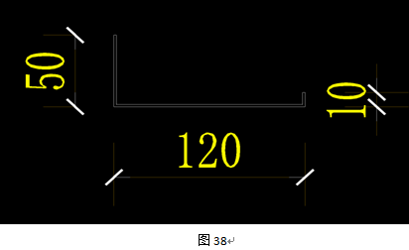
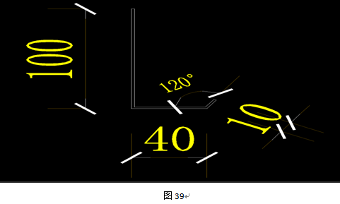
TGJA-WZ-202448第二事业部铜基项目防火铁皮招标文件附件1
序号 | 材料名称规格型号 | 单位 | 数量 | 含税含运费单价 | 含税含运费金额 | 税率 | 备注
1 | 热镀锌防火铁皮1.5mm厚，长1200mm，折边尺寸见图1 | 块 | 69 |  |  |  | 地址：铜陵市铜基项目施工现场，联系人：叶少诚18305627745
2 | 热镀锌防火铁皮1.5mm厚，长1200mm，折边尺寸见图2 | 块 | 69 |  |  |  | 地址：铜陵市铜基项目施工现场，联系人：叶少诚18305627745
3 | 热镀锌防火铁皮1.5mm厚，长1200mm，折边尺寸见图3 | 块 | 59 |  |  |  | 地址：铜陵市铜基项目施工现场，联系人：叶少诚18305627745
4 | 热镀锌防火铁皮1.5mm厚，长1200mm，宽140mm | 块 | 69 |  |  |  | 地址：铜陵市铜基项目施工现场，联系人：叶少诚18305627745
5 | 热镀锌防火铁皮1.5mm厚，长1200mm，折边尺寸见图4 | 块 | 10 |  |  |  | 地址：铜陵市铜基项目施工现场，联系人：叶少诚18305627745
6 | 热镀锌防火铁皮1.5mm厚，长1200mm，折边尺寸见图5 | 块 | 69 |  |  |  | 地址：铜陵市铜基项目施工现场，联系人：叶少诚18305627745
7 | 热镀锌防火铁皮1.5mm厚，长1200mm，宽140mm | 块 | 69 |  |  |  | 地址：铜陵市铜基项目施工现场，联系人：叶少诚18305627745
8 | 热镀锌防火铁皮1.5mm厚，长1350mm，折边尺寸见图6 | 块 | 4 |  |  |  | 地址：铜陵市铜基项目施工现场，联系人：叶少诚18305627745
9 | 热镀锌防火铁皮1.5mm厚，长1350mm，折边尺寸见图7 | 块 | 1 |  |  |  | 地址：铜陵市铜基项目施工现场，联系人：叶少诚18305627745
10 | 热镀锌防火铁皮1.5mm厚，长1350mm，折边尺寸见图8 | 块 | 1 |  |  |  | 地址：铜陵市铜基项目施工现场，联系人：叶少诚18305627745
11 | 热镀锌防火铁皮1.5mm厚，长1350mm，折边尺寸见图9 | 块 | 1 |  |  |  | 地址：铜陵市铜基项目施工现场，联系人：叶少诚18305627745
12 | 热镀锌防火铁皮1.5mm厚，长1350mm，折边尺寸见图10 | 块 | 2 |  |  |  | 地址：铜陵市铜基项目施工现场，联系人：叶少诚18305627745
13 | 热镀锌防火铁皮1.5mm厚，长1350mm，折边尺寸见图11 | 块 | 2 |  |  |  | 地址：铜陵市铜基项目施工现场，联系人：叶少诚18305627745
14 | 热镀锌防火铁皮1.5mm厚，长1350mm，折边尺寸见图12 | 块 | 1 |  |  |  | 地址：铜陵市铜基项目施工现场，联系人：叶少诚18305627745
15 | 热镀锌防火铁皮1.5mm厚，长2940mm，折边尺寸见图13 | 块 | 5 |  |  |  | 地址：铜陵市铜基项目施工现场，联系人：叶少诚18305627745
16 | 热镀锌防火铁皮1.5mm厚，长2940mm，折边尺寸见图14 | 块 | 3 |  |  |  | 地址：铜陵市铜基项目施工现场，联系人：叶少诚18305627745
17 | 热镀锌防火铁皮1.5mm厚，长2940mm，折边尺寸见图15 | 块 | 1 |  |  |  | 地址：铜陵市铜基项目施工现场，联系人：叶少诚18305627745
18 | 热镀锌防火铁皮1.5mm厚，长2940mm，折边尺寸见图16 | 块 | 1 |  |  |  | 地址：铜陵市铜基项目施工现场，联系人：叶少诚18305627745
19 | 热镀锌防火铁皮1.5mm厚，长2940mm，折边尺寸见图17 | 块 | 1 |  |  |  | 地址：铜陵市铜基项目施工现场，联系人：叶少诚18305627745
20 | 热镀锌防火铁皮1.5mm厚，长1200mm，折边尺寸见图18 | 块 | 43 |  |  |  | 地址：铜陵市铜基项目施工现场，联系人：叶少诚18305627745
21 | 热镀锌防火铁皮1.5mm厚，长3300mm，折边尺寸见图19 | 块 | 32 |  |  |  | 地址：铜陵市铜基项目施工现场，联系人：叶少诚18305627745
22 | 热镀锌防火铁皮1.5mm厚，长3300mm，折边尺寸见图20 | 块 | 42 |  |  |  | 地址：铜陵市铜基项目施工现场，联系人：叶少诚18305627745
23 | 热镀锌防火铁皮1.5mm厚，长1200mm，折边尺寸见图21 | 块 | 84 |  |  |  | 地址：铜陵市铜基项目施工现场，联系人：叶少诚18305627745
24 | 热镀锌防火铁皮1.5mm厚，长1200mm，宽140mm | 块 | 84 |  |  |  | 地址：铜陵市铜基项目施工现场，联系人：叶少诚18305627745
25 | 热镀锌防火铁皮1.5mm厚，长1200mm，折边尺寸见图22 | 块 | 29 |  |  |  | 地址：铜陵市铜基项目施工现场，联系人：叶少诚18305627745
26 | 热镀锌防火铁皮1.5mm厚，长1200mm，折边尺寸见图23 | 块 | 29 |  |  |  | 地址：铜陵市铜基项目施工现场，联系人：叶少诚18305627745
27 | 热镀锌防火铁皮1.5mm厚，长1200mm，宽140mm | 块 | 29 |  |  |  | 地址：铜陵市铜基项目施工现场，联系人：叶少诚18305627745
28 | 热镀锌防火铁皮1.5mm厚，长2350mm，折边尺寸见图24 | 块 | 29 |  |  |  | 地址：铜陵市铜基项目施工现场，联系人：叶少诚18305627745
29 | 热镀锌防火铁皮1.5mm厚，长2350mm，折边尺寸见图25 | 块 | 29 |  |  |  | 地址：铜陵市铜基项目施工现场，联系人：叶少诚18305627745
30 | 热镀锌防火铁皮1.5mm厚，长2350mm，折边尺寸见图26 | 块 | 25 |  |  |  | 地址：铜陵市铜基项目施工现场，联系人：叶少诚18305627745
31 | 热镀锌防火铁皮1.5mm厚，长3300mm，折边尺寸见图27 | 块 | 25 |  |  |  | 地址：铜陵市铜基项目施工现场，联系人：叶少诚18305627745
32 | 热镀锌防火铁皮1.5mm厚，长1200mm，折边尺寸见图28 | 块 | 4 |  |  |  | 地址：铜陵市铜基项目施工现场，联系人：叶少诚18305627745
33 | 热镀锌防火铁皮1.5mm厚，长1200mm，折边尺寸见图29 | 块 | 4 |  |  |  | 地址：铜陵市铜基项目施工现场，联系人：叶少诚18305627745
34 | 热镀锌防火铁皮1.5mm厚，长1200mm，折边尺寸见图30 | 块 | 4 |  |  |  | 地址：铜陵市铜基项目施工现场，联系人：叶少诚18305627745
35 | 热镀锌防火铁皮1.5mm厚，长1200mm，折边尺寸见图31 | 块 | 4 |  |  |  | 地址：铜陵市铜基项目施工现场，联系人：叶少诚18305627745
36 | 热镀锌防火铁皮1.5mm厚，长1450mm，折边尺寸见图32 | 块 | 2 |  |  |  | 地址：铜陵市铜基项目施工现场，联系人：叶少诚18305627745
37 | 热镀锌防火铁皮1.5mm厚，长1450mm，折边尺寸见图33 | 块 | 2 |  |  |  | 地址：铜陵市铜基项目施工现场，联系人：叶少诚18305627745
38 | 热镀锌防火铁皮1.5mm厚，长1200mm，折边尺寸见图34 | 块 | 2 |  |  |  | 地址：铜陵市铜基项目施工现场，联系人：叶少诚18305627745
39 | 热镀锌防火铁皮1.5mm厚，长1200mm，折边尺寸见图35 | 块 | 2 |  |  |  | 地址：铜陵市铜基项目施工现场，联系人：叶少诚18305627745
40 | 热镀锌防火铁皮1.5mm厚，长1200mm，折边尺寸见图36 | 块 | 40 |  |  |  | 地址：铜陵市铜基项目施工现场，联系人：叶少诚18305627745
41 | 热镀锌防火铁皮1.5mm厚，长1130mm，折边尺寸见图37 | 块 | 820 |  |  |  | 地址：铜陵市铜基项目施工现场，联系人：叶少诚18305627745
42 | 热镀锌防火铁皮1.5mm厚，长1200mm，折边尺寸见图38 | 块 | 230 |  |  |  | 地址：铜陵市铜基项目施工现场，联系人：叶少诚18305627745
43 | 热镀锌防火铁皮1.5mm厚，长3300，折边尺寸见图39 | 块 | 140 |  |  |  | 地址：铜陵市铜基项目施工现场，联系人：叶少诚18305627745
 | 合计：

